Sheet1
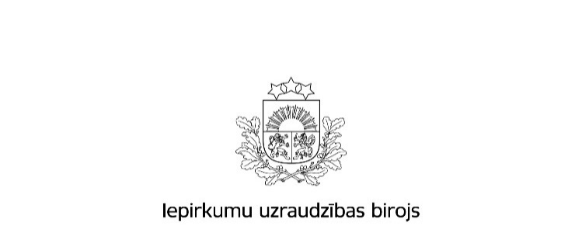

Kopējā publicēto paziņojumu skaita un publikācijās norādītās kopējās līgumcenas pieaugums attiecībā pret 2016.gadu

Gads |  | Iepirkumu izsludināšanas publikāciju skaits * | Rezultātu paziņojumu skaits * | Kopējā līgumcena, milj.EUR, bez PVN *
Publisko iepirkumu likums
2016.gads | Virs un zem ES līgumcenu sliekšņa kopā | 4,920 | 3,460 | 1,634,737,509
 | Virs ES līgumcenu sliekšņa *** | 1,876 | 1,270 | 1,175,971,762
 | Zem ES līgumcenu sliekšņa ** | 3,044 | 2,190 | 458,765,747
 | 8.² panta kārtībā **** | 12,075 | 11,989 | 266,977,438
 | Kopā | 16,995 | 15,449 | 1,901,714,947
2017.gads | Virs un zem ES līgumcenu sliekšņa kopā | 5,231 | 4,353 | 2,068,577,123
 | Virs ES līgumcenu sliekšņa *** | 1,823 | 1,643 | 1,501,080,447
 | Zem ES līgumcenu sliekšņa ** | 3,408 | 2,710 | 567,496,676
 | 8.² un 9. panta kārtībā **** | 8,448 | 7,990 | 225,291,358
 | Kopā | 13,679 | 12,343 | 2,293,868,481
Īpatsvars (%) pieaugums gadā | Virs un zem ES līgumcenu sliekšņa kopā | 6.3% | 25.8% | 26.5%
 | Virs ES līgumcenu sliekšņa *** | -2.8% | 29.4% | 27.6%
 | Zem ES līgumcenu sliekšņa ** | 12.0% | 23.7% | 23.7%
 | 8.² panta kārtībā **** | -30.0% | -33.4% | -15.6%
 | Kopā | -19.5% | -20.1% | 20.6%
Ministru kabineta noteikumi Nr.299 un Nr.104
2016.gads | Kopā | 4268 | 4138 | 473,931,384
2017.gads | Kopā | 4820 | 3456 | 441,548,225
Īpatsvars (%) pieaugums gadā |  | 12.9% | -16.5% | -6.8%
Sabiedrisko pakalpojumu sniedzēju iepirkumu likums
2016.gads | Kopā | 178 | 121 | 655,228,419
2017.gads | Kopā | 229 | 123 | 238,067,384
Īpatsvars (%) pieaugums gadā |  | 28.7% | 1.7% | -63.7%
Publiskās un privātās partnerības likums
2016.gads | Kopā | 0 | 0 | 0
2017.gads | Kopā | 0 | 0 | 0
Īpatsvars (%) pieaugums gadā |  | 0.0% | 0.0% | 0.0%
Aizsardzības un drošības jomas iepirkumu likums
2016.gads | Kopā | 33 | 20 | 82,366,331
2017.gads | Kopā | 30 | 31 | 31,273,299
Īpatsvars (%) pieaugums gadā |  | -0.090909090909 | 55.0% | -62.0%
2016.gads | Pavisam kopā | 21,474 | 19,728 | 3,113,241,081
2017.gads | Pavisam kopā | 18,758 | 15,953 | 3,004,757,389
Īpatsvars (%) pieaugums gadā |  | -12.6% | -19.1% | -3.5%
 | Avots: IUB Publikāciju vadības sistēmas datu bāze
 | Aprēķins veikts uz 26.01.2018.

Apzīmējumu skaidrojumi: * ´Iepirkumu izsludināšanas publikāciju skaits´ - norādītais skaitlis veidojas no iepirkumiem, kuri IUB izsludināti, izmantojot šāda veida publikāciju veidlapas: Iepriekšējais informatīvais paziņojums, Paziņojums par kvalifikācijas sistēmu, Paziņojums par līgumu (PIL, SPSIL, ADJIL), Paziņojums par grozījumiem, iepirkumu procedūras izbeigšanu vai pārtraukšanu (PIL, SPSIL, ADJIL), Paziņojums par uzaicinājumu piedalīties koncesijas procedūrā, Paziņojums par metu konkursu (PIL,SPSIL), Paziņojums par plānoto līgumu, Paziņojums par apakšuzņēmuma līgumu aizsardzības un drošības jomā, Paziņojums par finansējuma saņēmēja iepirkuma procedūru. * ´Rezultātu paziņojumu skaits´ - norādītais skaitlis veidojas no šāda veida publikāciju veidlapām: Paziņojums par iepirkuma procedūras rezultātiem (PIL, SPSIL, ADJIL), Paziņojums par metu konkursa rezultātiem (PIL, SPSIL), Informatīvs paziņojums par noslēgto līgumu, Paziņojums par finansējuma saņēmēja iepirkumu procedūras rezultātiem, Paziņojums par koncesijas procedūras rezultātiem, Paziņojums par līguma slēgšanas tiesību piešķiršanu, Paziņojums par izmaiņām līguma darbības laikā. * ´Kopējā līgumcena milj.EUR, bez PVN´ norādītā kopsumma veidojas no rezultātu paziņojumos un paziņojumos par līguma slēgšanas tiesību piešķiršanu norādītās līgumu cenas.

